Mapa de Procesos
PLANES DE ACCIÓN 2025

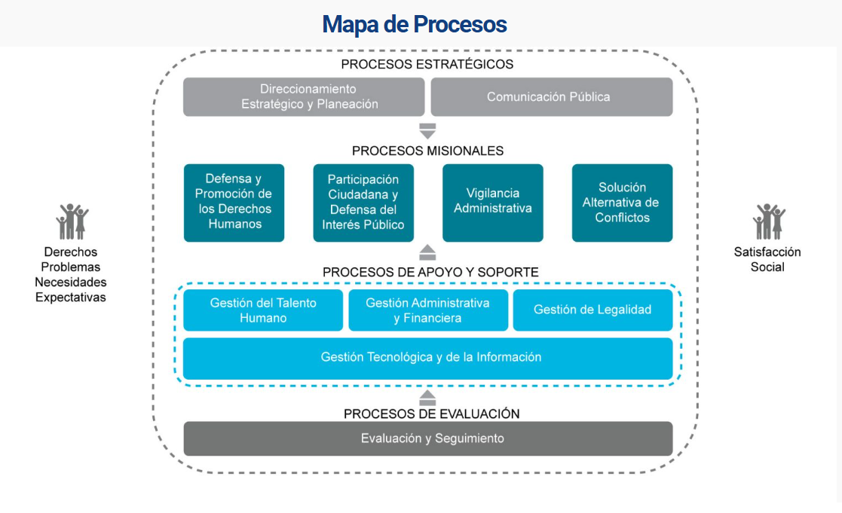
 | Instrucciones:

 | Para consultar un plan de acción, ubiquese en la imagen a su izquierda y de click en el proceso que desea consultar

 | Para regresar a esta hoja, de click sobre el logo de la Entidad el cual esta como encabezado en todos los planes de acción.

